Лист1
 | Косметика превентивного омолодження

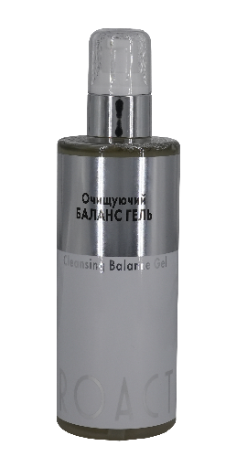
 | Зовнішній вид препарату | Назва препарату | Опис | Об'єм, мл, код | Ціна Vip1, € | Ціна, грн
 |  | Cleansing Balance Gel Очищуючий Баланс Гель | Ефективно та бережно видаляє поверхневі забруднення завдяки амфотерним та неіонним поверхнево-активним речовинам, які отримують з кокосової та соняшникової олії. Не залишає відчуття стягнутості. Зволожує шкіру та підвищує її тонус. У складі японський комплекс амінокислот PRODEW ® 500, що сприяє глибокому зволоженню та стимуляції синтезу колагену, що пом'якшує та підвищує еластичність шкіри. Екстракт DRAGON'S BLOOD – потужний антиоксидант, натуральний зволожувач, підвищує опір шкіри зовнішнім несприятливим факторам, стресам. Заспокоює шкіру та знімає подразнення. Бетаїн – компонент NMF, що зберігає молекули вологи в роговому шарі, надає сяйва, гладкість та м'якість епідермісу. Полісахариди алое ефективно зволожують та заспокоюють шкіру. Екстракт гамамелісу покращує мікроциркуляцію, зменшує набряки, звужує пори. | 100 с731 | #REF! | #REF!
 |  |  |  | 250 с5731 | #REF! | #REF!
 | 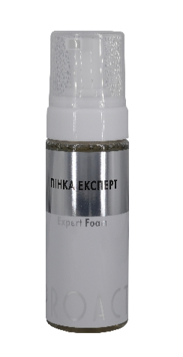 | Expert Foam Пінка Експерт | Пінка з нейтральним рН, ефективно і водночас бережно очищує шкіру не пересуючи її, завдяки амфотерним поверхнево-активним речовинам, що отримуються з кокосової та соняшникової олії. У складі запатентований японський комплекс PRODEW ® 500, що за складом відповідає натуральному зволожуючому фактору (NMF). Високий вміст унікальних гідрофільних амінокислот, сприяє глибокому зволоженню шкіри. DRAGON'S BLOOD – потужний антиоксидант, натуральний зволожувач, підвищує опірність шкіри зовнішнім несприятливим факторам, стресам, що запобігає старінню шкіри, заспокоює та знімає подразнення. Ніацинамід комплексно впливає на шкіру: регулює роботу сальних залоз, знижуючи секрецію шкірного сала, покращує мікроциркуляцію, сприяє звуженню пор та вирівнюванню тону шкіри, освітлює шкіру, підвищує її імунітет. Протеїни сої та пшениці живлять шкіру, повертають їй тонус та м'якість. | 150 с732 | #REF! | #REF!
 | 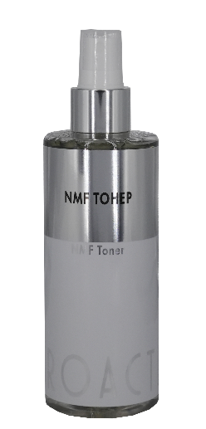 | NMF Toner NMF тонер | Універсальний засіб, що виконує відразу кілька функцій: завершує процес очищення шкіри та відновлює рН-баланс, зволожує, посилює природний захист шкіри, заспокоює, підвищує тонус та еластичність. У складі запатентований японський комплекс PRODEW ® 500 – натуральний зволожуючий фактор (NMF) з унікальним складом амінокислот, що сприяє глибокому зволоженню шкіри - створює ідеальні умови для підтримки мікробіому та місцевого імунітету. Гіалуронат натрію, трегалоза, сечовина насичують вологою поверхневі шари шкіри, сприяють утриманню вологи та зміцнюють епідермальний бар'єр. Екстракт деревію тонізує шкіру, має в'яжучу дію, сприяє звуженню пор. Коктейль протеїнів сої та пшениці зволожує та живить шкіру. Ніацинамід покращує мікроциркуляцію, пом'якшує та підвищує еластичність шкіри, стимулює синтез колагену. Тонер готує шкіру до нанесення сироватки або крему та забезпечує більш глибоке проникнення активних компонентів. | 100 с733 | #REF! | #REF!
 |  |  |  | 250 с5733 | #REF! | #REF!
 |  | Biostimulator -Peeling Пілінг - Біостимулятор | Гелевий всесезонний пілінг – біостимулятор для оновлення епідермісу та активізації метаболізму. Засіб сприяє вирівнюванню рельєфу та тону шкіри, звужує пори. Саліцилова кислота завдяки кератолітичній дії забезпечує ефективну десквамацію корнеоцитів рогового шару, оновлює епідерміс має потужну себорегулючу та антибактеріальну дію, профілактує утворення комедонів, ефективно працює з постравматичною пігментацією. Округлі абразивні частинки целюлози Sensosel® дозволяють делікатно очистити епідерміс від ороговілих клітин. Ніацинамід, діючи на клітинному та молекулярному рівнях сприяє антиоксидантному захисту шкіри від ультрафіолету та знижує рівень ендогенних вільних радикалів, що продукуються мітохондріями. Посилює процеси репарації ДНК та підвищує імунітет, активно бореться з пігментацією, перешкоджаючи перенесенню меланосом у кератоноцити, підвищує метаболічні процеси в клітинах шкіри, кровообіг та оксигенацію, завдяки активації синтезу церамідів, знижує трансепідермальну втрату вологи. Доведено, що ніацинамід профілактує появу нових немеланомних ракових захворювань шкіри. Екстракт гамамелісу тонізує шкіру та зміцнює стінки судин, сприяє зменшенню набряклості та звуженню розширених пор. Пантенол інгібує запальні процеси в шкірі, зволожує та стимулює регенерацію епідермісу. Бетаїн має комплексний вплив на шкіру: нормалізує гідроліпідний бар'єр, пом'якшує шкіру, захищає мембрани клітин. Пілінг ефективно оновлює шкіру, підвищує її проникність до активних речовин. | 50 с734 | #REF! | #REF!
 |  |  |  | 100 с5734 | #REF! | #REF!
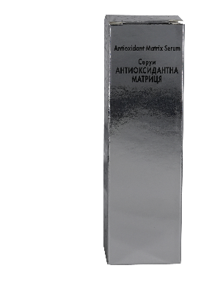 | 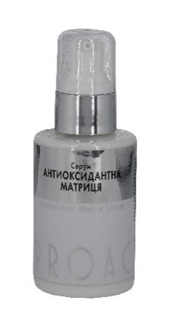 | Matrix Antioxidant Serum Серум Антиокси-дантна Матриця | Сироватка має потужну антиоксидантну дію, вирівнює тон, зволожує, підвищує тонус шкіри обличчя. Комплекс DRAGON'S BLOOD уповільнює вікові зміни клітин шкіри, допомагає протистояти окислювальному стресу, сприяє активації синтезу колагену ІІІ та І типу в дермі покращує бар'єрну функцію, є натуральним зволожувачем, стимулюючи синтез аквапорину, який функціонує як водний канал, що транспортує воду всередину клітини. Комплекс DRAGON'S BLOOD укріплює дермо-епідермальне з’єднання, шляхом активації синтезу фібронектину та колагену IV типу, що є основою базальної мембрани. В результаті шкіра стає щільнішою, нормалізуються трофічні процеси між дермою та епідермісом, знижується ризик виникнення дермальної пігментації. Потужна антиоксидантна дія бустера реалізується шляхом поєднання комплексу DRAGON'S BLOOD, ферулової кислоти з вітамінами С і Е. Ферулова кислота є природнім УФ фільтром.Така формула вирівнює тон шкіри за рахунок модуляції активності тирозинази, підвищує її захисні властивості, запобігає фотостарінню, ущільнює шкіру завдяки активації синтезу колагену, надає ії природнього саяння. Сквалан, некомедогенні олії ши (каріте) та авокадо відновлюють ліпідний шар епідермісу, покращують еластичність шкіри та захищають від пошкоджень. Сечовина та пантенол зволожують шкіру. | 50 с722 | #REF! | #REF!
 |  |  |  | 100 с5722 | #REF! | #REF!
 | 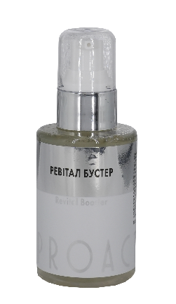 | Revital Booster Ревітал Бустер | Багатофункціональний засіб. Ревіталізує шкіру, попереджає та уповільнює процеси вікових змін. Багатоступіньчаста технологія зволоження (гіалуронат натрію, трегалоза, сечовина, екстракт алое) насичує вологою поверхневі шари шкіри та має швидкий ефект зволоження. Трегалоза у складі має потужну протекторну дії на усі клітини епідермісу та дерми, запобігає деградації колагенових та еластинових волокон, знижує прояви вікових змін. Встановлено, що з віком та під дією УФ-випромінювання інгібується природний розпад білка філаггрину на амінокислоти NMF, що призводить до сухості та старіння шкіри. Запатентований японський комплекс PRODEW ® 500, який повністю повторює склад натурального NMF з унікальним складом амінокислот сприяє глибокій гідратації та синтезу власного колагену, підвищенню м'якості та еластичності шкіри. Пантенол стимулює регенерацію клітин, зволожує та пом'якшує шкіру. Гамамеліс тонізує, має в'яжучу дію, сприяє звуженню пор та покращенню мікроциркуляції. Протеїни пшениці відновлюють гідроліпідну мантію та вирівнюють мікрорельєф, залишаючи відчуття насиченості та зволоженості шкіри. Колаген стимулює підвищення тонусу шкіри. В результаті застосування шкіра стає зволоженою, пружною, гладкою та м'якою, покращується її мікрорельєф. | 50 с721 | #REF! | #REF!
 |  |  |  | 100 с5721 | #REF! | #REF!
 |  | Avangard Eye Cream Крем Авангард для орбітальної зони | Спеціально розроблений крем для задоволення всіх запитів щодо догляду за периорбітальною зоною. В основі – комплекс SYN®-EYE - 4 в 1: містить пептиди, які стимулюють синтез колагену та еластину, вирівнюючи мікорельєф шкіри; мікроводорость Dunaliella Salina допомагає зменшити темні кола під очима та захищає клітини від УФ, зволожує шкіру за рахунок гіалуронату натрія. Ніацинамід посилює дію пептиду, стимулюючи кровообіг, завдяки чому в клітинах запускаються відновлювальні процеси та стимулювання утворення колагену та церамідів. Ніацинамід стимулює ділення та біосинтетичну активність фібробластів, посилює клітинний метаболізм та енергетичний обмін на рівні мітохондрій. Сквалан – природний компонент шкірного сала, рівень синтезу якого знижується після 25 років, олія авокадо та каріте забезпечують ліпідний захист делікатної шкіри орбітальної зони. Сечовина підтримує природний NMF шкіри. Вітамін E - вітамін молодості - живить шкіру, підвищує еластичність та зменшує дію вільних радикалів. | 50 с742 | #REF! | #REF!
 | 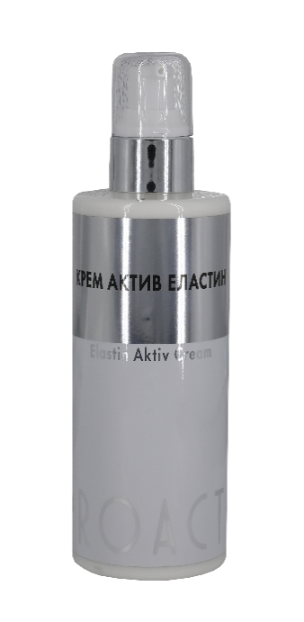 | Elastin Active Cream Крем Актив Еластин | Обов'язковий крем для підвищення еластичності шкіри та відновлення її ліпідного захисту. Корекція вікових змін відбувається за рахунок пептиду C-PEP ELASTYL, який складається з послідовностей амінокислот білка еластину, і служить сигналом для активації синтезу тропоеластину – попередника природнього еластину в клітинах шкіри, стимулює проліферацію та біосинтетичну активність дермальних фібробластів, підтягує та підвищує еластичність шкіри. Пептид C-PEP ELASTYL знижує прояви сонячного еластозу та модулює вивільнення продуктів деградації еластину – еластокінів, чим знижує запалення та активує процеси регенерації в шкіри. Сквалан завдяки природній спорідненості зі шкірою, легко проникає через епідерміс, пом'якшує та живить, служить провідником активних інгредієнтів, забезпечує ефективну роботу крему. Поєднання біосумісних олій марули, жожоба, авокадо насичує шкіру вітамінами та мікроелементами, сприяє підвищенню пружності, надає їй гладкості, посилює процеси регенерації в клітинах, протистоїть окислювальним процесам та відновлює ліпідний захист шкіри. Протеїни насичують шкіру вологою, відновлюють гідроліпідну мантію та вирівнюють мікрорельєф, залишаючи відчуття свіжості та зволоженості шкіри. Екстракт шипшини поєднує в собі переваги олії з високим вмістом а-ліноленової та лінолевої кислот, які відновлюють захисний бар'єр шкіри, шляхом активації синтезу церамідів, природного натурального ретиноїду – транс – ретиної кислоти та вітаміну С в біоактивній формі. Таке поєднання нормалізує процеси синтезу та розпаду еластину та колагену в шкірі. Вітамін Е блокує вільні радикали, захищає колаген від деградації, утримує вологу в шкірі, запобігаючи сухості та лущенню. | 50 с741 | #REF! | #REF!
 |  |  |  | 250 с5741 | #REF! | #REF!

 | www.g-c.com.ua

